ROC
Respondent | HS Spokojenost | Ne/spokojená | preval. | q | Cut-Off
35613 | 63 | 1 | 62% | 38% | 85
35638 | 76 | 1
35705 | 81 | 1
35774 | 70 | 1 |  |  | ANO | NE
35768 | 71 | 1 | Test | Pozitivní | 163 | 0
35783 | 75 | 1 |  | Negativní | 338 | 308
35803 | 78 | 1
 | Test
100% | 100% | 0 | 0
99% | 100% | 1 | 1
98% | 100%
98% | 100%
97% | 100%
96% | 100%
96% | 100%
94% | 100%
93% | 100%
90% | 100%
88% | 100%
86% | 100%
85% | 100%
82% | 100%
80% | 100%
77% | 100%
75% | 100%
72% | 100%
66% | 99%
64% | 99%
57% | 99%
54% | 98%
51% | 98%
48% | 98%
44% | 97%
41% | 97%
39% | 97%
37% | 95%
33% | 94%
32% | 94%
30% | 93%
28% | 92%
26% | 91%
24% | 90%
22% | 88%
20% | 88%
19% | 87%
17% | 87%
15% | 84%
14% | 83%
12% | 82%
11% | 80%
10% | 79%
9% | 77%
8% | 76%
7% | 75%
6% | 73%
5% | 71%
5% | 69%
4% | 68%
...
35851 | 95 | 1 | Cut-Off | TP | FP | TN | FN | Senzitivita | Specificita | 1-Senz | 1-Spec | Youd. Stat. | I
35853 | 52 | 1 | 19 | 501 | 308 | 0 | 0 | 100% | 0% | 0% | 100% | 0.00 | 61.9%
35860 | 94 | 1 | 20 | 501 | 304 | 0 | 4 | 100% | 1% | 0% | 99% | 0.01 | 62.4%
35910 | 82 | 1 | 21 | 501 | 303 | 0 | 5 | 100% | 2% | 0% | 98% | 0.02 | 62.5%
35934 | 73 | 1 | 22 | 501 | 301 | 0 | 7 | 100% | 2% | 0% | 98% | 0.02 | 62.8%
35953 | 67 | 1 | 23 | 501 | 300 | 0 | 8 | 100% | 3% | 0% | 97% | 0.03 | 62.9%
35963 | 69 | 1 | 24 | 501 | 296 | 0 | 12 | 100% | 4% | 0% | 96% | 0.04 | 63.4%
35991 | 88 | 1 | 25 | 501 | 295 | 0 | 13 | 100% | 4% | 0% | 96% | 0.04 | 63.5%
35995 | 95 | 1 | 26 | 501 | 289 | 0 | 19 | 100% | 6% | 0% | 94% | 0.06 | 64.3%
36020 | 85 | 1 | 27 | 501 | 286 | 0 | 22 | 100% | 7% | 0% | 93% | 0.07 | 64.6%
36016 | 75 | 1 | 28 | 501 | 278 | 0 | 30 | 100% | 10% | 0% | 90% | 0.10 | 65.6%
36029 | 46 | 0 | 29 | 501 | 272 | 0 | 36 | 100% | 12% | 0% | 88% | 0.12 | 66.4%
36038 | 77 | 1 | 30 | 500 | 266 | 1 | 42 | 100% | 14% | 0% | 86% | 0.13 | 67.0%
36043 | 27 | 0 | 31 | 500 | 261 | 1 | 47 | 100% | 15% | 0% | 85% | 0.15 | 67.6%
36090 | 88 | 1 | 32 | 500 | 253 | 1 | 55 | 100% | 18% | 0% | 82% | 0.18 | 68.6%
36100 | 74 | 1 | 33 | 500 | 247 | 1 | 61 | 100% | 20% | 0% | 80% | 0.20 | 69.3%
36091 | 47 | 0 | 34 | 500 | 238 | 1 | 70 | 100% | 23% | 0% | 77% | 0.23 | 70.5%
36037 | 90 | 1 | 35 | 500 | 230 | 1 | 78 | 100% | 25% | 0% | 75% | 0.25 | 71.4%
36124 | 59 | 1 | 36 | 500 | 223 | 1 | 85 | 100% | 28% | 0% | 72% | 0.27 | 72.3%
36130 | 72 | 1 | 37 | 496 | 204 | 5 | 104 | 99% | 34% | 1% | 66% | 0.33 | 74.2%
36144 | 36 | 0 | 38 | 496 | 196 | 5 | 112 | 99% | 36% | 1% | 64% | 0.35 | 75.2%
36149 | 86 | 1 | 39 | 496 | 177 | 5 | 131 | 99% | 43% | 1% | 57% | 0.42 | 77.5%
36156 | 72 | 1 | 40 | 493 | 167 | 8 | 141 | 98% | 46% | 2% | 54% | 0.44 | 78.4%
36159 | 36 | 0 | 41 | 493 | 158 | 8 | 150 | 98% | 49% | 2% | 51% | 0.47 | 79.5%
36177 | 68 | 1 | 42 | 492 | 149 | 9 | 159 | 98% | 52% | 2% | 48% | 0.50 | 80.5%
36181 | 83 | 1 | 43 | 488 | 136 | 13 | 172 | 97% | 56% | 3% | 44% | 0.53 | 81.6%
36190 | 94 | 1 | 44 | 484 | 126 | 17 | 182 | 97% | 59% | 3% | 41% | 0.56 | 82.3%
36189 | 80 | 1 | 45 | 484 | 120 | 17 | 188 | 97% | 61% | 3% | 39% | 0.58 | 83.1%
36206 | 74 | 1 | 46 | 476 | 114 | 25 | 194 | 95% | 63% | 5% | 37% | 0.58 | 82.8%
36220 | 95 | 1 | 47 | 473 | 103 | 28 | 205 | 94% | 67% | 6% | 33% | 0.61 | 83.8%
36229 | 75 | 1 | 48 | 471 | 99 | 30 | 209 | 94% | 68% | 6% | 32% | 0.62 | 84.1%
36231 | 68 | 1 | 49 | 467 | 93 | 34 | 215 | 93% | 70% | 7% | 30% | 0.63 | 84.3%
36201 | 70 | 1 | 50 | 461 | 87 | 40 | 221 | 92% | 72% | 8% | 28% | 0.64 | 84.3%
36227 | 85 | 1 | 51 | 456 | 81 | 45 | 227 | 91% | 74% | 9% | 26% | 0.65 | 84.4%
36274 | 87 | 1 | 52 | 452 | 73 | 49 | 235 | 90% | 76% | 10% | 24% | 0.67 | 84.9%
36280 | 77 | 1 | 53 | 442 | 67 | 59 | 241 | 88% | 78% | 12% | 22% | 0.66 | 84.4%
36293 | 87 | 1 | 54 | 439 | 61 | 62 | 247 | 88% | 80% | 12% | 20% | 0.68 | 84.8%
36300 | 72 | 1 | 55 | 435 | 57 | 66 | 251 | 87% | 81% | 13% | 19% | 0.68 | 84.8%
36316 | 46 | 0 | 56 | 434 | 51 | 67 | 257 | 87% | 83% | 13% | 17% | 0.70 | 85.4%
36337 | 76 | 1 | 57 | 422 | 46 | 79 | 262 | 84% | 85% | 16% | 15% | 0.69 | 84.5%
36368 | 89 | 1 | 58 | 416 | 42 | 85 | 266 | 83% | 86% | 17% | 14% | 0.69 | 84.3%
36376 | 83 | 1 | 59 | 409 | 37 | 92 | 271 | 82% | 88% | 18% | 12% | 0.70 | 84.1%
36405 | 65 | 1 | 60 | 403 | 35 | 98 | 273 | 80% | 89% | 20% | 11% | 0.69 | 83.6%
36517 | 85 | 1 | 61 | 396 | 32 | 105 | 276 | 79% | 90% | 21% | 10% | 0.69 | 83.1%
36524 | 62 | 1 | 62 | 388 | 27 | 113 | 281 | 77% | 91% | 23% | 9% | 0.69 | 82.7%
36539 | 95 | 1 | 63 | 380 | 24 | 121 | 284 | 76% | 92% | 24% | 8% | 0.68 | 82.1%
36537 | 50 | 0 | 64 | 374 | 21 | 127 | 287 | 75% | 93% | 25% | 7% | 0.68 | 81.7%
36560 | 91 | 1 | 65 | 366 | 18 | 135 | 290 | 73% | 94% | 27% | 6% | 0.67 | 81.1%
36568 | 37 | 0 | 66 | 357 | 16 | 144 | 292 | 71% | 95% | 29% | 5% | 0.66 | 80.2%
36574 | 87 | 1 | 67 | 348 | 14 | 153 | 294 | 69% | 95% | 31% | 5% | 0.65 | 79.4%
36576 | 83 | 1 | 68 | 339 | 13 | 162 | 295 | 68% | 96% | 32% | 4% | 0.63 | 78.4%
36582 | 95 | 1 | 69 | 328 | 11 | 173 | 297 | 65% | 96% | 35% | 4% | 0.62 | 77.3%
36581 | 85 | 1 | 70 | 321 | 10 | 180 | 298 | 64% | 97% | 36% | 3% | 0.61 | 76.5%
36600 | 29 | 0 | 71 | 313 | 7 | 188 | 301 | 62% | 98% | 38% | 2% | 0.60 | 75.9%
36603 | 51 | 0 | 72 | 306 | 5 | 195 | 303 | 61% | 98% | 39% | 2% | 0.59 | 75.3%
36617 | 75 | 1 | 73 | 293 | 5 | 208 | 303 | 58% | 98% | 42% | 2% | 0.57 | 73.7%
36619 | 43 | 0 | 74 | 280 | 5 | 221 | 303 | 56% | 98% | 44% | 2% | 0.54 | 72.1%
36621 | 68 | 0 | 75 | 270 | 3 | 231 | 305 | 54% | 99% | 46% | 1% | 0.53 | 71.1%
36639 | 31 | 0 | 76 | 259 | 2 | 242 | 306 | 52% | 99% | 48% | 1% | 0.51 | 69.8%
36643 | 56 | 1 | 77 | 243 | 1 | 258 | 307 | 49% | 100% | 51% | 0% | 0.48 | 68.0%
36664 | 53 | 0 | 78 | 234 | 1 | 267 | 307 | 47% | 100% | 53% | 0% | 0.46 | 66.9%
36662 | 61 | 0 | 79 | 223 | 0 | 278 | 308 | 45% | 100% | 55% | 0% | 0.45 | 65.6%
36653 | 85 | 1 | 80 | 210 | 0 | 291 | 308 | 42% | 100% | 58% | 0% | 0.42 | 64.0%
36674 | 64 | 1 | 81 | 203 | 0 | 298 | 308 | 41% | 100% | 59% | 0% | 0.41 | 63.2%
36681 | 35 | 0 | 82 | 193 | 0 | 308 | 308 | 39% | 100% | 61% | 0% | 0.39 | 61.9%
36679 | 90 | 1 | 83 | 182 | 0 | 319 | 308 | 36% | 100% | 64% | 0% | 0.36 | 60.6%
36710 | 36 | 0 | 84 | 169 | 0 | 332 | 308 | 34% | 100% | 66% | 0% | 0.34 | 59.0%
36737 | 72 | 1 | 85 | 163 | 0 | 338 | 308 | 33% | 100% | 67% | 0% | 0.33 | 58.2%
36739 | 39 | 1 | 86 | 142 | 0 | 359 | 308 | 28% | 100% | 72% | 0% | 0.28 | 55.6%
36761 | 51 | 0 | 87 | 129 | 0 | 372 | 308 | 26% | 100% | 74% | 0% | 0.26 | 54.0%
19695 | 90 | 1 | 88 | 114 | 0 | 387 | 308 | 23% | 100% | 77% | 0% | 0.23 | 52.2%
36779 | 92 | 1 | 89 | 103 | 0 | 398 | 308 | 21% | 100% | 79% | 0% | 0.21 | 50.8%
36803 | 41 | 0 | 90 | 90 | 0 | 411 | 308 | 18% | 100% | 82% | 0% | 0.18 | 49.2%
36806 | 85 | 1 | 91 | 73 | 0 | 428 | 308 | 15% | 100% | 85% | 0% | 0.15 | 47.1%
36820 | 79 | 1 | 92 | 60 | 0 | 441 | 308 | 12% | 100% | 88% | 0% | 0.12 | 45.5%
36834 | 92 | 1 | 93 | 47 | 0 | 454 | 308 | 9% | 100% | 91% | 0% | 0.09 | 43.9%
36838 | 62 | 1 | 94 | 38 | 0 | 463 | 308 | 8% | 100% | 92% | 0% | 0.08 | 42.8%
36793 | 51 | 1 | 95 | 27 | 0 | 474 | 308 | 5% | 100% | 95% | 0% | 0.05 | 41.4%
36808 | 59 | 1
36856 | 19 | 0
36855 | 62 | 1
36767 | 88 | 1
36894 | 79 | 1
36924 | 42 | 0
36947 | 78 | 1
36954 | 50 | 1
36986 | 78 | 0
36993 | 89 | 1
37010 | 69 | 1
37076 | 93 | 1
37095 | 95 | 1
37161 | 90 | 1
37194 | 58 | 1
37223 | 33 | 0
37224 | 56 | 0
37251 | 77 | 1
37255 | 82 | 1
37257 | 69 | 1
37263 | 91 | 1
37265 | 47 | 0
37267 | 45 | 0
37274 | 89 | 1
37275 | 53 | 1
37279 | 85 | 1
37297 | 68 | 1
37296 | 65 | 1
37314 | 75 | 1
37317 | 52 | 1
37323 | 89 | 1
37335 | 70 | 1
37327 | 64 | 0
37355 | 63 | 0
37361 | 62 | 1
37377 | 38 | 0
37382 | 81 | 1
37381 | 56 | 1
37385 | 80 | 1
37404 | 76 | 1
37405 | 83 | 1
37409 | 87 | 1
37432 | 67 | 1
37438 | 36 | 0
37461 | 23 | 0
37467 | 93 | 1
37475 | 62 | 0
37485 | 49 | 1
37488 | 94 | 1
37489 | 67 | 1
37490 | 90 | 1
37501 | 87 | 1
37518 | 82 | 1
37458 | 57 | 1
37507 | 89 | 1
37560 | 82 | 1
37561 | 33 | 0
37562 | 86 | 1
37567 | 83 | 1
37565 | 23 | 0
37572 | 50 | 1
37573 | 31 | 0
37574 | 19 | 0
37578 | 56 | 1
37577 | 48 | 0
37583 | 67 | 0
37589 | 85 | 1
37590 | 49 | 0
37588 | 59 | 1
37586 | 29 | 0
37595 | 50 | 1
37594 | 36 | 1
37596 | 43 | 1
37598 | 51 | 1
37599 | 40 | 0
37597 | 72 | 1
37604 | 87 | 1
37605 | 36 | 0
37608 | 66 | 1
37610 | 44 | 0
37614 | 27 | 0
37619 | 90 | 1
37618 | 38 | 0
37622 | 79 | 1
37626 | 72 | 1
37629 | 85 | 1
37624 | 91 | 1
37634 | 92 | 1
37635 | 65 | 1
37621 | 93 | 1
37638 | 64 | 1
37641 | 36 | 0
37645 | 42 | 0
37650 | 67 | 1
37648 | 66 | 1
37651 | 84 | 1
37656 | 42 | 0
37662 | 24 | 0
37658 | 89 | 1
37665 | 40 | 0
37659 | 43 | 1
37660 | 95 | 1
37667 | 45 | 0
37672 | 48 | 1
37680 | 55 | 1
37684 | 31 | 0
37682 | 93 | 1
37695 | 76 | 0
37696 | 55 | 0
37694 | 33 | 0
37685 | 92 | 1
37703 | 75 | 0
37677 | 53 | 0
37708 | 95 | 1
37699 | 81 | 1
37701 | 48 | 0
37714 | 95 | 1
37712 | 36 | 0
37717 | 36 | 1
37710 | 43 | 0
37719 | 42 | 0
37722 | 71 | 1
37713 | 85 | 1
37687 | 65 | 1
37721 | 71 | 1
37720 | 46 | 0
37725 | 29 | 0
37718 | 32 | 0
37726 | 46 | 1
37728 | 75 | 1
37729 | 37 | 0
37730 | 73 | 1
37732 | 51 | 1
37733 | 92 | 1
37739 | 85 | 1
37736 | 88 | 1
37735 | 53 | 0
37734 | 61 | 1
37741 | 36 | 0
37754 | 76 | 1
37757 | 60 | 0
37705 | 62 | 1
37766 | 87 | 1
37763 | 68 | 1
37768 | 61 | 1
37760 | 27 | 0
37772 | 37 | 0
37764 | 94 | 1
37770 | 64 | 1
37774 | 26 | 0
37780 | 80 | 1
37776 | 30 | 0
37775 | 59 | 1
37785 | 43 | 0
37789 | 77 | 1
37783 | 52 | 1
37793 | 95 | 1
37781 | 84 | 1
37782 | 51 | 0
37786 | 72 | 1
37792 | 50 | 0
37794 | 52 | 0
37809 | 45 | 1
37758 | 73 | 1
37812 | 90 | 1
37813 | 40 | 0
37804 | 35 | 0
37806 | 70 | 1
37805 | 87 | 1
37816 | 33 | 0
37802 | 71 | 1
37817 | 63 | 1
37827 | 61 | 0
37821 | 38 | 0
37835 | 81 | 1
37831 | 84 | 1
37836 | 57 | 1
37844 | 52 | 0
37845 | 79 | 1
37814 | 76 | 1
37843 | 37 | 0
37848 | 43 | 0
37849 | 71 | 0
37839 | 64 | 1
37556 | 39 | 1
37851 | 74 | 1
37862 | 30 | 0
37864 | 38 | 0
37818 | 41 | 0
37857 | 88 | 1
37861 | 25 | 0
37863 | 46 | 0
37867 | 35 | 0
37875 | 27 | 0
37873 | 76 | 1
37872 | 51 | 0
37877 | 52 | 0
37888 | 36 | 0
37882 | 54 | 1
37886 | 29 | 0
37891 | 85 | 1
37892 | 73 | 1
37897 | 72 | 1
37898 | 36 | 0
37890 | 37 | 0
37899 | 56 | 0
37900 | 91 | 1
37904 | 50 | 0
37907 | 40 | 0
37906 | 43 | 0
37914 | 58 | 0
37918 | 38 | 0
37896 | 66 | 1
37909 | 79 | 1
37924 | 41 | 0
37916 | 85 | 1
37931 | 28 | 0
37920 | 45 | 1
37926 | 64 | 0
37932 | 57 | 1
37922 | 61 | 1
37930 | 73 | 1
37935 | 42 | 0
37928 | 39 | 1
37946 | 54 | 1
37945 | 34 | 0
37937 | 78 | 1
37950 | 70 | 0
37953 | 39 | 0
37944 | 70 | 1
37960 | 89 | 1
37878 | 92 | 1
37797 | 26 | 0
37962 | 85 | 1
37968 | 55 | 0
37974 | 71 | 1
37963 | 56 | 1
37977 | 56 | 1
37985 | 95 | 1
37988 | 32 | 0
37982 | 44 | 0
37971 | 60 | 1
37997 | 95 | 1
37992 | 44 | 0
37994 | 65 | 1
37996 | 86 | 1
37989 | 56 | 1
38000 | 94 | 1
38001 | 77 | 1
38002 | 95 | 1
37999 | 65 | 1
37986 | 51 | 0
38003 | 81 | 1
38007 | 81 | 1
38012 | 39 | 0
38015 | 49 | 1
38014 | 65 | 0
38020 | 42 | 1
38022 | 62 | 0
38028 | 27 | 0
38021 | 37 | 0
38027 | 95 | 1
38030 | 81 | 1
38024 | 57 | 0
38032 | 66 | 1
38016 | 69 | 1
38033 | 38 | 0
38036 | 40 | 0
38041 | 92 | 1
38037 | 72 | 1
38058 | 54 | 0
38050 | 66 | 1
38053 | 49 | 1
38060 | 44 | 0
38063 | 86 | 1
38067 | 56 | 1
38070 | 47 | 0
38069 | 57 | 1
38072 | 31 | 0
38075 | 62 | 1
38089 | 22 | 0
38091 | 86 | 1
38085 | 89 | 1
38094 | 38 | 0
38100 | 61 | 1
38106 | 38 | 0
38101 | 57 | 0
38109 | 75 | 1
38111 | 32 | 0
38107 | 79 | 1
38119 | 67 | 1
38126 | 30 | 0
38132 | 43 | 0
38129 | 65 | 1
38131 | 40 | 0
38133 | 43 | 1
38134 | 42 | 0
38118 | 69 | 1
38145 | 40 | 0
38140 | 42 | 1
38150 | 41 | 0
38144 | 56 | 0
38148 | 90 | 1
38154 | 58 | 1
38155 | 89 | 1
38142 | 34 | 0
38160 | 90 | 1
38161 | 34 | 0
38170 | 85 | 1
38166 | 23 | 0
38168 | 46 | 0
38182 | 58 | 1
38180 | 90 | 1
38163 | 53 | 0
38177 | 48 | 1
38187 | 88 | 1
38188 | 42 | 0
38185 | 39 | 0
37688 | 74 | 1
38198 | 90 | 1
38192 | 73 | 1
38196 | 75 | 1
38199 | 52 | 1
38202 | 29 | 1
38203 | 39 | 0
38204 | 73 | 1
38205 | 75 | 1
38208 | 42 | 1
38206 | 70 | 1
38207 | 46 | 0
38214 | 45 | 1
38216 | 33 | 0
38219 | 45 | 0
38179 | 67 | 1
38223 | 66 | 0
38221 | 37 | 0
38228 | 77 | 1
38229 | 73 | 1
38234 | 19 | 0
38236 | 92 | 1
38230 | 50 | 0
38239 | 51 | 0
38247 | 74 | 0
38251 | 45 | 1
38248 | 51 | 1
38253 | 43 | 1
38257 | 52 | 1
38256 | 83 | 1
38262 | 85 | 1
38268 | 84 | 1
38271 | 32 | 0
38265 | 30 | 0
38274 | 73 | 1
38277 | 36 | 0
38275 | 86 | 1
38194 | 76 | 1
38280 | 27 | 0
38283 | 72 | 1
38284 | 38 | 0
38285 | 85 | 1
38287 | 46 | 0
38286 | 28 | 0
38290 | 57 | 0
38299 | 32 | 0
38301 | 52 | 0
38304 | 28 | 0
38302 | 48 | 1
38303 | 86 | 1
38307 | 38 | 0
38315 | 36 | 0
38319 | 93 | 1
38320 | 35 | 0
38326 | 68 | 1
38324 | 64 | 1
37016 | 35 | 0
38329 | 33 | 0
38333 | 49 | 0
38327 | 82 | 1
38336 | 21 | 0
38335 | 85 | 1
38341 | 39 | 0
38339 | 46 | 0
38291 | 77 | 1
38345 | 64 | 1
38349 | 36 | 0
38350 | 34 | 0
38356 | 89 | 1
38358 | 60 | 0
38357 | 61 | 1
38370 | 52 | 1
38375 | 46 | 1
38372 | 28 | 0
38379 | 71 | 1
38392 | 46 | 0
38397 | 37 | 0
38389 | 40 | 0
38401 | 83 | 1
38402 | 35 | 0
38413 | 91 | 1
38411 | 70 | 0
38408 | 31 | 0
38416 | 78 | 1
38407 | 68 | 1
38419 | 55 | 0
38421 | 39 | 0
38426 | 67 | 1
38428 | 54 | 0
38427 | 31 | 0
38429 | 48 | 1
38433 | 88 | 1
38438 | 66 | 1
38440 | 31 | 0
38450 | 28 | 0
38451 | 54 | 1
38455 | 38 | 0
38457 | 48 | 0
38459 | 92 | 1
38465 | 44 | 0
38468 | 63 | 0
38466 | 68 | 0
38471 | 94 | 1
38475 | 47 | 0
38472 | 87 | 1
38477 | 61 | 0
38479 | 76 | 1
38480 | 38 | 0
38483 | 66 | 1
38492 | 74 | 1
38499 | 77 | 1
38503 | 68 | 1
38502 | 71 | 1
38507 | 95 | 1
38506 | 38 | 0
38505 | 56 | 1
38516 | 60 | 0
38524 | 42 | 0
38525 | 78 | 1
38530 | 88 | 1
38529 | 57 | 0
38533 | 48 | 0
38532 | 51 | 0
38534 | 63 | 1
38538 | 34 | 0
38539 | 39 | 0
38546 | 49 | 1
38551 | 78 | 1
38550 | 49 | 0
38557 | 89 | 1
38559 | 95 | 1
38562 | 42 | 0
38565 | 50 | 0
38566 | 60 | 1
38575 | 23 | 0
38563 | 58 | 1
38580 | 42 | 1
38590 | 91 | 1
38592 | 33 | 0
38584 | 85 | 1
38593 | 38 | 0
38591 | 94 | 1
38602 | 61 | 1
38604 | 88 | 1
38621 | 89 | 1
38632 | 47 | 1
38636 | 76 | 1
38642 | 34 | 0
38645 | 72 | 1
38651 | 34 | 0
38656 | 95 | 1
38646 | 94 | 1
38653 | 63 | 0
38666 | 76 | 1
38667 | 65 | 1
38664 | 45 | 1
38670 | 36 | 0
38672 | 95 | 1
38675 | 65 | 0
38679 | 64 | 1
38681 | 64 | 1
38683 | 77 | 1
38696 | 89 | 1
38697 | 19 | 0
38701 | 86 | 1
38700 | 45 | 1
38702 | 86 | 1
38707 | 58 | 0
38708 | 53 | 1
38711 | 57 | 1
38703 | 65 | 1
38718 | 71 | 0
38722 | 49 | 1
38726 | 45 | 0
38735 | 74 | 1
38734 | 33 | 0
38738 | 49 | 0
38740 | 59 | 1
38745 | 90 | 1
38748 | 46 | 1
38752 | 33 | 0
38754 | 91 | 1
38756 | 60 | 1
38757 | 35 | 0
38762 | 68 | 1
38761 | 50 | 1
38773 | 41 | 0
38777 | 82 | 1
38776 | 59 | 0
38778 | 69 | 1
38785 | 78 | 1
38805 | 48 | 0
38816 | 49 | 0
38819 | 40 | 0
38822 | 85 | 1
38823 | 58 | 0
38825 | 74 | 1
38827 | 56 | 0
38826 | 95 | 1
38829 | 43 | 0
38831 | 76 | 1
38836 | 83 | 1
38837 | 84 | 1
38843 | 92 | 1
38850 | 91 | 1
38852 | 95 | 1
38855 | 83 | 1
38859 | 58 | 1
38858 | 68 | 1
38862 | 41 | 1
38866 | 78 | 1
38868 | 94 | 1
38870 | 57 | 1
38869 | 53 | 1
38872 | 21 | 0
38876 | 36 | 1
38881 | 92 | 1
38889 | 90 | 1
38892 | 82 | 1
38897 | 95 | 1
38896 | 73 | 1
38898 | 79 | 1
38899 | 45 | 0
38901 | 76 | 1
38904 | 46 | 0
38905 | 95 | 1
38909 | 39 | 0
38900 | 52 | 0
38915 | 62 | 0
38912 | 73 | 1
38923 | 79 | 1
38959 | 87 | 1
38968 | 67 | 1
38974 | 58 | 1
38979 | 80 | 1
38986 | 95 | 1
38990 | 88 | 1
38994 | 55 | 0
38992 | 45 | 0
39013 | 90 | 1
36449 | 68 | 1
39020 | 59 | 0
39029 | 82 | 1
39041 | 34 | 0
39064 | 36 | 0
39081 | 31 | 0
39089 | 67 | 1
39100 | 79 | 1
39103 | 53 | 0
39124 | 69 | 1
39126 | 42 | 0
39142 | 87 | 1
39145 | 25 | 0
39128 | 58 | 1
39156 | 87 | 1
39163 | 63 | 1
39169 | 76 | 1
39178 | 90 | 1
39183 | 73 | 1
39160 | 70 | 1
39195 | 60 | 1
39205 | 41 | 0
39212 | 56 | 1
39220 | 25 | 0
39230 | 91 | 1
39232 | 52 | 0
39238 | 93 | 1
39254 | 66 | 1
39259 | 43 | 0
39258 | 73 | 1
39265 | 55 | 0
39266 | 61 | 0
39268 | 90 | 1
39263 | 72 | 1
39272 | 81 | 1
39280 | 86 | 1
39286 | 36 | 1
...

KRITERIÁLNÍ VALIDITA
...
4 | 4 | 82
4 | 4 | 73
4 | 5 | 67
4 | 4 | 69
5 | 5 | 88
5 | 5 | 95
4 | 4 | 85
4 | 4 | 75
2 | 2 | 46
4 | 4 | 77
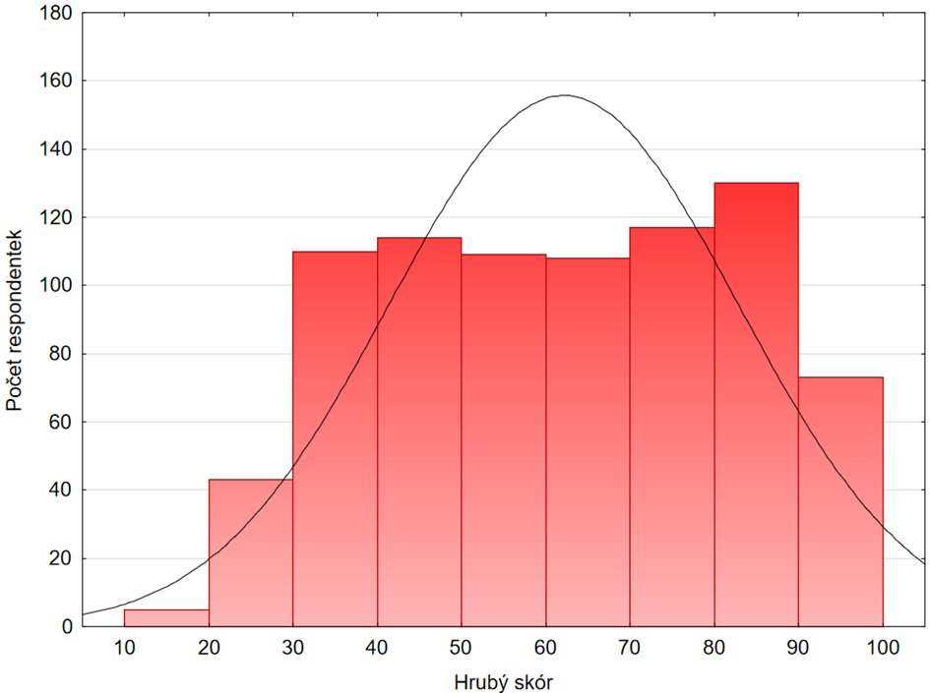
1 | 3 | 27
5 | 5 | 88
4 | 4 | 74
1 | 5 | 47
5 | 5 | 90
4 | 3 | 59
5 | 4 | 72
2 | 2 | 36
5 | 5 | 86
4 | 4 | 72
1 | 1 | 36
4 | 2 | 68
5 | 5 | 83
5 | 5 | 94
4 | 3 | 80
4 | 4 | 74
5 | 5 | 95
4 | 4 | 75
4 | 3 | 68
4 | 4 | 70
4 | 5 | 85
5 | 5 | 87
5 | 3 | 77
5 | 5 | 87
4 | 4 | 72
2 | 3 | 46
4 | 4 | 76
4 | 5 | 89
5 | 5 | 83
2 | 4 | 65
5 | 4 | 85
3 | 4 | 62
5 | 5 | 95
2 | 5 | 50
5 | 5 | 91
2 | 2 | 37
5 | 5 | 87
5 | 4 | 83
5 | 5 | 95
5 | 5 | 85 | Obr. XY Histogram pro “hrubý skór” s proloženou křivkou očekávaného normálního rozdělení (černá křivka)
1 | 2 | 29
3 | 2 | 51 | Jak je již z obr XY patrné, data nevykazují normální rozdělení. To bylo potvrzeno i pomocí testu normality. Prostřednictvím Shapiro-Wilksova testu byla zjištěna hodnota testového kritéria W = 0,95611a hodnota p < 0,005.
5 | 4 | 75
2 | 3 | 43
2 | 5 | 68
1 | 1 | 31
...
2 | 2 | 41
5 | 5 | 85
5 | 5 | 79
5 | 5 | 92
4 | 4 | 62
4 | 3 | 51
3 | 5 | 59
1 | 1 | 19
3 | 4 | 62
5 | 5 | 88
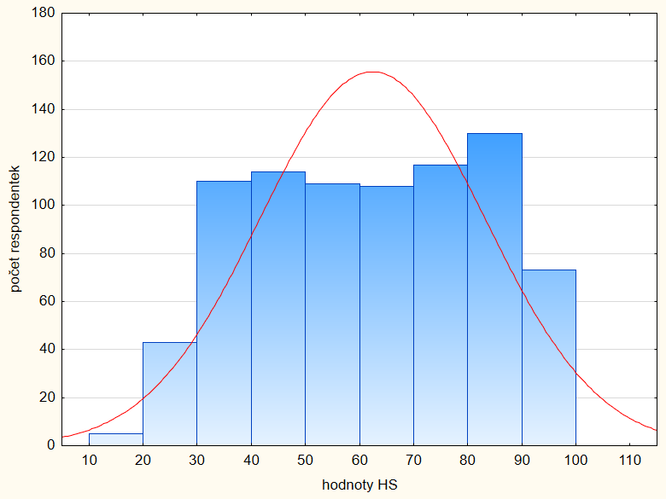
4 | 5 | 79
1 | 3 | 42
5 | 4 | 78
1 | 4 | 50
4 | 5 | 78
5 | 5 | 89
4 | 4 | 69
5 | 5 | 93
5 | 5 | 95
5 | 5 | 90
2 | 3 | 58
1 | 3 | 33
3 | 4 | 56
4 | 5 | 77
4 | 5 | 82
4 | 1 | 69
5 | 5 | 91
2 | 2 | 47
2 | 2 | 45
5 | 5 | 89
2 | 4 | 53
4 | 4 | 85
4 | 4 | 68
4 | 3 | 65
4 | 3 | 75
2 | 2 | 52
5 | 5 | 89
4 | 4 | 70
...

